表紙
システム要件定義成果物サンプル＆ガイド
DS-205 ： 論理データモデル定義

 |  | 第1.10版

 |  | 2018年08月29日

この 作品 は | クリエイティブ・コモンズ 表示 - 継承 4.0 国際 ライセンス | の下に提供されています。
要件定義フレームワーク©2018 TIS INC. クリエイティブ・コモンズ・ライセンス（表示-継承 4.0 国際）

ガイド
１．概要

 | 各機能要件定義で定義したシステム機能で利用する「エンティティ」、「エンティティが管理する属性項目」、及び「エンティティ間の相関関係」を明確にする。
 | 論理データモデル定義は、「ＥＲ図」「エンティティ一覧」「ドメイン定義」「エンティティ定義」「コード定義」で構成される。

２．使途

 | ● お客様と以下を合意する。
 |  | ・業務で扱うデータに関するエンティティが網羅的に定義されていること。
 |  | ・エンティティ間の相関関係が妥当であること。（漏れ、誤りがないこと）
 |  | ・エンティティ毎の属性項目が妥当であること。（漏れ、誤りがないこと）
 | ● 論理データモデルのエンティティをインプットに、CRUD図を作成する。

３．記入要領

 | (1) ＥＲ図

 |  | エンティティが管理する属性項目、エンティティ間の相関関係を可視化する。

 | No | 記述内容 | 記述内容説明 | 表記例 （ER図：IE表記） |  | 補足
 | 1 | エンティティ | システムで取り扱う、人・物・場所といった実体や概念の名称を記述する。
 | 2 | 属性項目 | エンティティが管理する属性項目を全て記述する。 また、主キーとなる属性項目を明らかにする。
 | 3 | 関連性 | 関連するエンティティ間に、関連線を記述する。 また、外部キーとなる属性項目を明らかにする。
 | 4 | 多重度 | エンティティ間の多重度を記述する。

 | (2) エンティティ一覧

 |  | ＥＲ図にて定義したエンティティを一覧化する。

 | No | 記述内容 | 記述内容説明 |  | 補足
 | 1 | エンティティＩＤ | プロジェクトで取り扱うエンティティを一意に特定するためのＩＤを記述する。
 | 2 | エンティティ名 | プロジェクトで取り扱うエンティティを一意に特定するための名称をＥＲ図から転記する。
 | 3 | エンティティ種別 | エンティティの種別（リソース、イベント、サマリ）を記述する。
 | 4 | エンティティ説明 | エンティティが管理する情報の説明を記述する。

 | (3) ドメイン定義

 |  | ＥＲ図に定義した属性から、ドメインを定義する。
 |  | ※ドメインは、同じデータの定義域（データ型、データの取り得る値・範囲など）をもつ属性のグループを指す。
 |  | 例えば、「自宅電話番号」と「勤務先電話番号」という属性項目は、「電話番号」のドメインに属する、など。

 | No | 記述内容 | 記述内容説明 |  | 補足
 | 1 | ドメインＩＤ | プロジェクトで取り扱うドメインを一意に特定するためのＩＤを記述する。
 | 2 | ドメイン名 | プロジェクトで取り扱うドメインを一意に特定するための名称を記述する。
 | 3 | ドメイン説明 | ドメインが取り扱う情報の内容説明を記述する。
 | 4 | データ型 | ドメインのデータ型を記述する。 |  | ・データ型の例： 整数値、小数値、浮動小数値、全角、全角カナ 半角、半角英字、半角数字、半角英数字 半角ｶﾅ、混在文字、混在文章、HTML文章 日付、日時、など
 | 5 | 長さ | ドメインの長さ（バイト数など）を記述する。
 | 6 | 精度 | ドメインのデータ精度を記述する。
 | 7 | その他定義 | ドメインの制約事項や取り得る値の範囲などを記述する。

 | (4) エンティティ定義

 |  | エンティティを構成する属性項目を詳細に定義する。

 | No | 記述内容 | 記述内容説明 |  | 補足
 | 1 | 属性名 | エンティティの属性項目名を記述する。
 | 2 | 属性説明 | 属性が取り扱う情報の内容説明を記述する。
 | 3 | ドメイン名 | ドメイン定義から対象となるドメインを抽出し、そのドメイン名を転記する。
 | 4 | データ型 | ドメイン名に紐付くデータ型をドメイン定義から転記する。
 | 5 | 長さ | ドメイン名に紐付く長さ（バイト数など）をドメイン定義から転記する。
 | 6 | 精度 | ドメイン名に属性のデータ精度をドメイン定義から転記する。
 | 7 | 必須 | 必須属性の場合、"Ｙ"を記述する。
 | 8 | 主キー | 主キーの場合、主キーの順序となる番号を記述する。

 | (5) コード定義

 |  | エンティティの属性項目として定義されたコードを詳細に定義する。

 | No | 記述内容 | 記述内容説明 |  | 補足
 | 1 | コードＩＤ | プロジェクトで取り扱うコードを一意に特定するためのＩＤを記述する。
 | 2 | コード名称 | プロジェクトで取り扱うコードを一意に特定するための名称を記述する。
 | 3 | コード説明 | コードが取り扱う情報の内容・範囲説明を記述する。
 | 4 | コード値 | コードの取り得る値を記述する。
 | 5 | コード値内容 | コート値の内容を記述する。

４．他成果物との関係

概念データモデル定義
（To-Be）
画面機能要件定義
（To-Be）
・画面機能で必要となる
エンティティ情報

・帳票機能で必要となる
エンティティ情報
・概念エンティティ情報
帳票機能要件定義
（To-Be）

論理データモデル定義
（To-Be）
・エンティティ
CRUD
（To-Be）
・外部ＩＦ機能で必要となる
エンティティ情報
外部ＩＦ機能要件定義
（To-Be）

・バッチ機能で必要となる
エンティティ情報
バッチ機能要件定義
（To-Be）

サンプル(ER図)
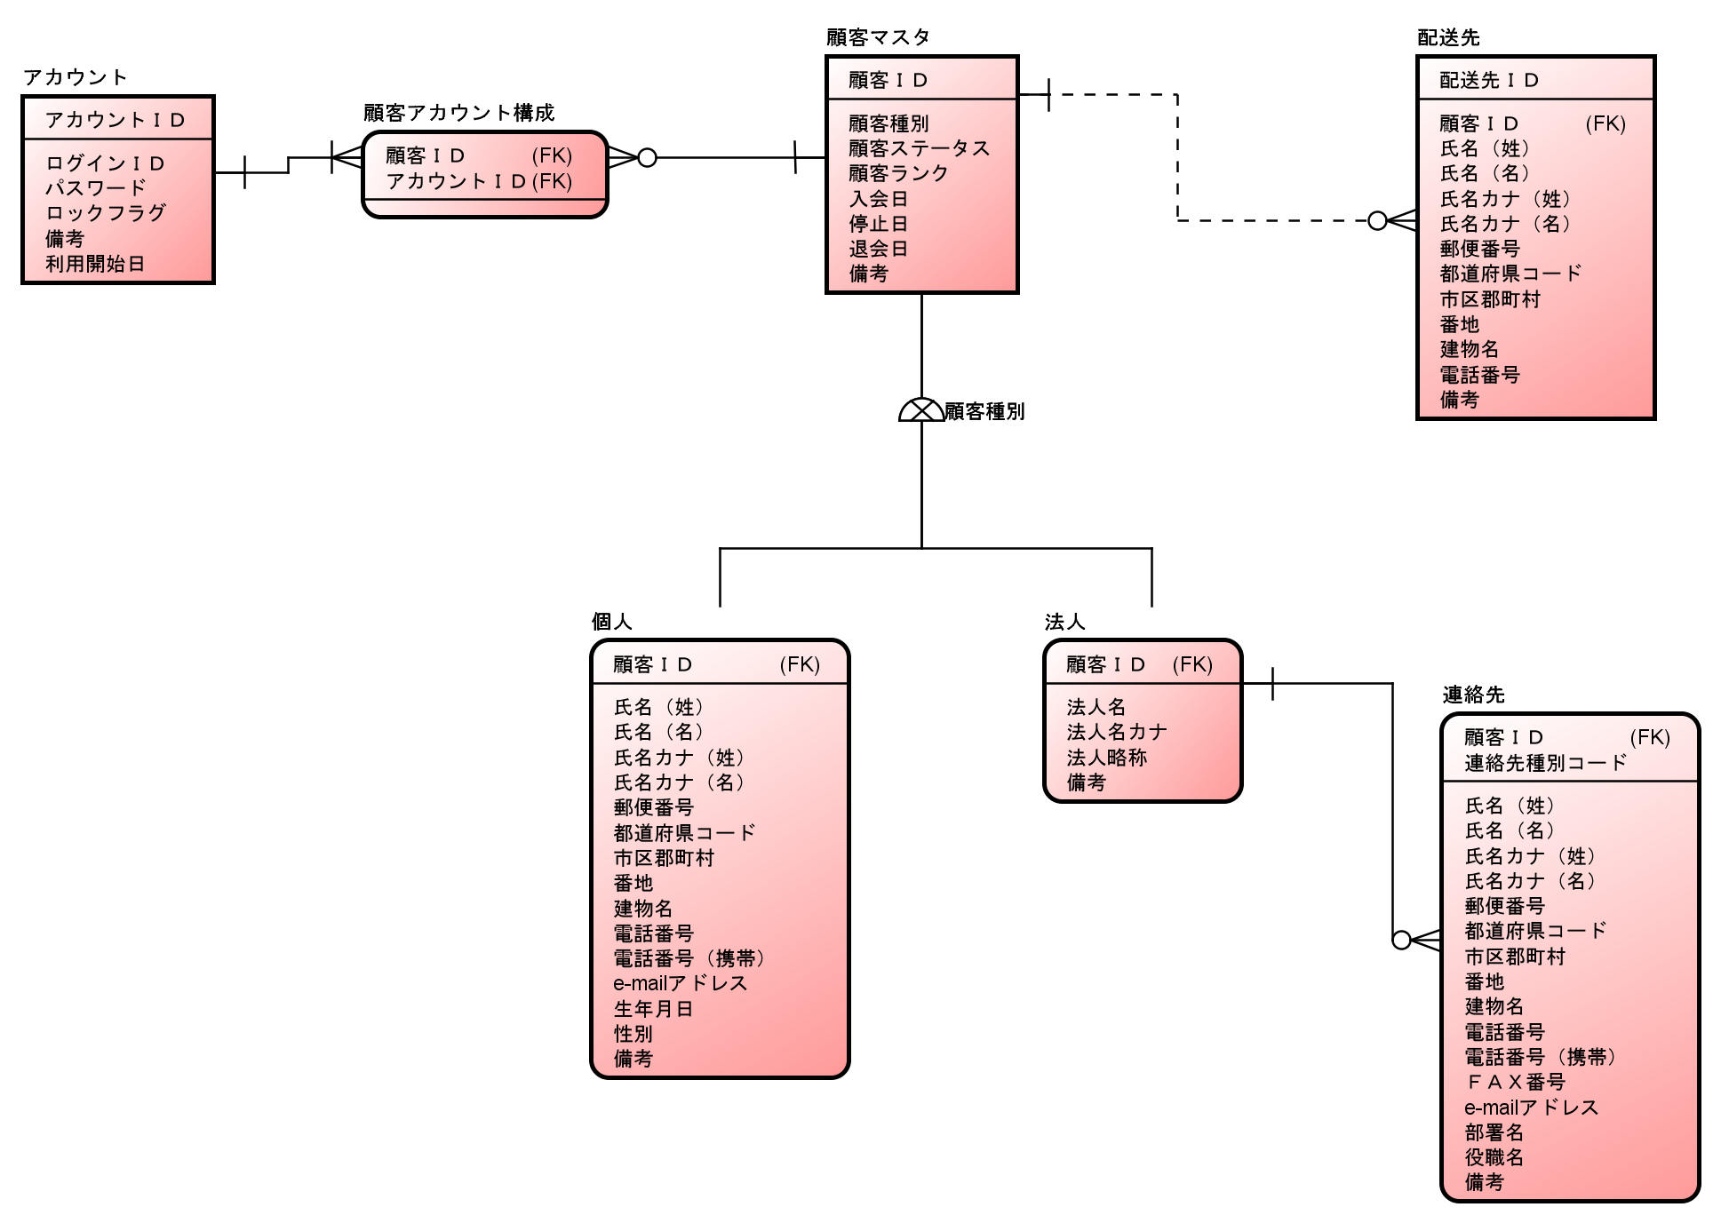
５．表記例

１．ＥＲ図

